Sheet1
Det offentlige forbrugsudgift | 2009 | 2010 | 2011 | 2012 | 2013 | 2014 | 2015 | 2016 | 2017* | 2018* | 2019* | 2009 | 2010 | 2011 | 2012 | 2013 | 2014 | 2015 | 2016 | 2017* | 2018* | 2019*
Millioner kroner
Forbrugsudgift i alt | 481,081 | 495,575 | 490,610 | 501,635 | 501,861 | 510,856 | 518,644 | 524,180 | 535,578 | 546,811 | 558,037
Produktion | 518,412 | 536,420 | 532,210 | 544,932 | 547,699 | 556,227 | 563,676 | 570,481 | 581,793 | 595,212 | 607,602
Aflønning af ansatte | 301,545 | 313,186 | 310,199 | 314,639 | 316,818 | 321,626 | 325,529 | 327,282 | 332,619 | 340,403 | 348,671 | 62.68% | 63.20% | 63.23% | 62.72% | 63.13% | 62.96% | 62.77% | 62.44% | 62.10% | 62.25% | 62.48%
Forbrug af fast realkapital | 52,695 | 54,634 | 55,211 | 55,926 | 56,270 | 56,755 | 57,241 | 58,316 | 59,007 | 59,828 | 60,650 | 10.95% | 11.02% | 11.25% | 11.15% | 11.21% | 11.11% | 11.04% | 11.13% | 11.02% | 10.94% | 10.87%
Forbrug i produktionen | 166,213 | 170,715 | 170,159 | 178,020 | 178,247 | 180,943 | 182,998 | 186,294 | 191,379 | 195,807 | 198,587 | 34.55% | 34.45% | 34.68% | 35.49% | 35.52% | 35.42% | 35.28% | 35.54% | 35.73% | 35.81% | 35.59%
Andre produktionsskatter | 2,721 | 2,408 | 2,794 | 2,990 | 2,992 | 2,999 | 2,883 | 2,850 | 2,710 | 2,781 | 2,920 | 0.57% | 0.49% | 0.57% | 0.60% | 0.60% | 0.59% | 0.56% | 0.54% | 0.51% | 0.51% | 0.52%
Andre produktionssubsidier | -4,762 | -4,523 | -6,152 | -6,643 | -6,628 | -6,096 | -4,975 | -4,261 | -3,921 | -3,607 | -3,226 | -0.99% | -0.91% | -1.25% | -1.32% | -1.32% | -1.19% | -0.96% | -0.81% | -0.73% | -0.66% | -0.58%
Sociale ydelser i naturalier | 29,242 | 30,120 | 29,853 | 29,972 | 29,255 | 29,856 | 30,279 | 30,638 | 30,808 | 30,951 | 31,707 | 6.08% | 6.08% | 6.08% | 5.97% | 5.83% | 5.84% | 5.84% | 5.84% | 5.75% | 5.66% | 5.68%
Salg af varer og tjenester | -50,254 | -54,096 | -53,972 | -55,010 | -56,170 | -55,112 | -55,313 | -55,720 | -56,356 | -58,477 | -59,119 | -10.45% | -10.92% | -11.00% | -10.97% | -11.19% | -10.79% | -10.66% | -10.63% | -10.52% | -10.69% | -10.59%
Egenproduktion overført til investeringer | -16,319 | -16,869 | -17,481 | -18,260 | -18,924 | -20,115 | -19,998 | -21,219 | -20,667 | -20,876 | -22,154 | -3.39% | -3.40% | -3.56% | -3.64% | -3.77% | -3.94% | -3.86% | -4.05% | -3.86% | -3.82% | -3.97%
 |  |  |  |  |  |  |  |  |  |  |  | 100.00% | 100.00% | 100.00% | 100.00% | 100.00% | 100.00% | 100.00% | 100.00% | 100.00% | 100.00% | 100.00%
4.1. Udvikling i forbrugsudgift og løbende overførsler til husholdninger
 | Når det er negative, så er et en indtægt
 | De sidste tre år(2017-2019) er stadig under revision.
4.2. Løbende overførsler til husholdninger og forbrugsudgifts andel af BNP
Forbrugsudgift i alt | 481,081 | 495,575 | 490,610 | 501,635 | 501,861 | 510,856 | 518,644 | 524,180 | 535,578 | 546,811 | 558,037
Løbende overførsler | 345,334 | 372,138 | 377,446 | 393,166 | 401,972 | 401,573 | 409,031 | 409,794 | 418,084 | 425,323 | 435,225
.-Til husholdninger | 291387 | 316344 | 324555 | 334346 | 342952 | 347900 | 352337 | 354732 | 359664 | 361994 | 371661
Bruttonationalprodukt (BNP) | 1722.1 | 1810.9 | 1846.9 | 1895 | 1929.7 | 1981.2 | 2036.4 | 2107.8 | 2175.1 | 2246 | 2321.5
Gns Forbrug

Forbrug andel | 27.94% | 27.37% | 26.56% | 26.47% | 26.01% | 25.79% | 25.47% | 24.87% | 24.62% | 24.35% | 24.04%
Løbende andel | 16.92% | 17.47% | 17.57% | 17.64% | 17.77% | 17.56% | 17.30% | 16.83% | 16.54% | 16.12% | 16.01%

Beskriv | De nominelle beløb er gennem hele perioden stigende. Forbrugsudgift fra 481 til 558 tusinde millioner, og overførsler fra 291 til 372 tusinde millioner.
 | Andelen for langsomt faldende. Fra 28% til 24%. I samme periode stiger andelen for løbende overførsler fra ca. 16.90 til 17.8 mellem 2009 og 2013. Den er efterfølgende faldende
 | og rammer periodens laveste i 2019, hvor den "kun" udgør 16% ift. BNP.

Forklaringen | I og med satsen for udbetaling til husholdningerne justeres hvert (1-2-4?) år, så vil den nominelle udvikling stigende i og med at BNP i samme periode er steget.
 | Det samme kan siges for den nomielle udvikling i forbrugsudgift. Højere indtægt ved BNP stigninger(Hjarns Eksempel), flere penge at forbruge.

 | Andelen for løbende overførsler kan blandt andet forklares via konjunktur. Her kan de automatiske stabilisatorer fremhæves. Pga krisen i 2009, samt ledighden følger BNP vækst med nogen forsinkelse.
 | Konjunkturen i perioden kan også forklare noget af den faldende forbrugsudgift. I de dårlige år, udvider staten sig, mens den i gode år skrumper.

 | Politisk bestemt kan reformen i 2011, med forøgelsen af efterlønsalderen, samt forkortelse af denne. Samtidig blev det fra 2013 sværere at opnå førtidspension, og
 | specielt folk <40 skal gennem forbedringsforløb el. før en ydelse kan blive givet.
 | Hvis pension ligger under overførsler er det faktisk spændende nok, at delen af faldende taget i betragtning af stigningen i ældre"byrden"

Højere og videregående uddannelse. I mio | 23842 | 25483 | 26728 | 29596 | 30573 | 33508 | 35046 | 36732 | 34182 | 35542 | 38564
 | På side 62 DOS, skrives, "som er udannelse efter the 12 uddannelsesår"
 | Tabel 1.1 | 2010 | 2011 | 2012 | 2013 | 2014 | 2015 | 2016 | 2017* | 2018* | 2019*
Absolut ændring | Absolut ændring | 1641 | 1245 | 2868 | 977 | 2935 | 1538 | 1686 | -2550 | 1360 | 3022
Relativ ændring | Relativ ændring | 6.88% | 4.89% | 10.73% | 3.30% | 9.60% | 4.59% | 4.81% | -6.94% | 3.98% | 8.50%
 | Kilde: STO s. 137. Anm:De sidste tre år(2017-2019) er stadig under revison.

 | Tendensen i perioden er stigende. Stigning på omtrent 1500 mio mellem 2010-2011; 2015-2016, 2018
 | Årlige stigninger omkring 3000 mio kroner i 2012, 2014 og 2019.
 | Året 2017, er det eneste år i perioden, med et fald. Dette fald er på 2550, og en relativ ændring på ca. - 7%

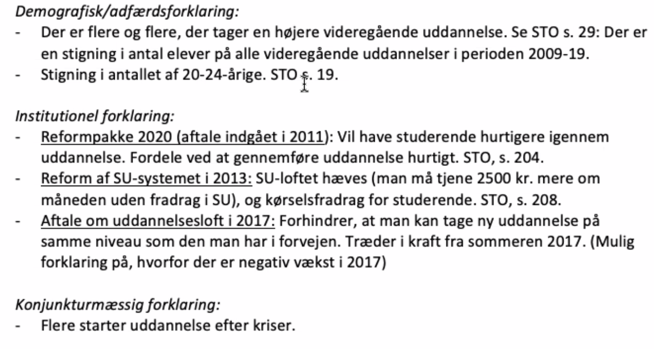
Opgave 13 | Ting, der kan påvirke udgifterne til uddannelsessystemet er konjunkturer,politik, demografi, adfærds og udenlandsk invandring( I og med lavtlønnet jobs bliver tager, og "danskere" opkvalificere sig selv, tager længere uddannelse) - Danmark i 60'erne - Jens Brink
Opgave 14
 | Antallet af studerende på længere videregående uddannelser er steget fra 61 til 67 per tusinde person. 2003-2013. DOS. 64
 | Udviklingen i 2017 kan til dels beskrives ved det seks-årige uddannelsesloftet. STO s. 214, nederst til venstre

Opgave 15 | Som en samlet konsolideret enhed mener vi, at SU og overførsler til SU og ligende ligger under både aflønning og overførsler.
 | Whitta den store, ligger under aflønning af ansatte, mens vores SU ligger løbende overførsler. Ligger de i forskning?(Frede)
 | Niels Bohr | Ligger i investering af nye anlæg og boliger

 | 2009 |  | 2019*
 | Opgave | Byrde | Opgave | Byrde

Offentlig forvaltning og service i alt | 973,636 | 973,636 | 1,151,628 | 1,151,628
Den statslige sektor i alt | 323,571 | 695,676 | 114,026 | 333,986
Generelle offentlige tjenester | 109,190 | 292,719 | 25,938 | 25,944
Forsvar | 23,453 | 23,465 | 20,912 | 20,798
Offentlig orden og sikkerhed | 16,776 | 16,676 | 45,728 | 47,772
Økonomiske anliggender | 36,552 | 38,642 | 3,665 | 3,681
Miljøbeskyttelse | 3,599 | 3,493 | 2,954 | 3,104
Boliger og offentlige faciliteter | 5,999 | 5,757 | 3,736 | 9,627
Sundhedsvæsen | 2,365 | 5,822 | 19,734 | 20,251
Fritid, kultur og religion | 16,772 | 17,265 | 87,817 | 82,653
Undervisning | 65,001 | 62,696 | 53,904 | 263,099
Social beskyttelse | 43,863 | 229,144 | 378,413 | 810,915
De sociale kasser og fonde i alt | 42,552 | 17,494 | 30,348 | 14,712
Generelle offentlige tjenester | 3 | 3 | (1) | 3
Undervisning | 163 | - | ● | ●
Social beskyttelse | 42,387 | 17,491 | 30,349 | 14,710
Den regionale sektor i alt | 120,960 | 9,518 | 151,881 | 11,863
Generelle offentlige tjenester | 933 | (100,464) | 2,434 | (127,888)
Forsvar | ● | (4) | ● | ●
Økonomiske anliggender | 1,986 | 1,907 | 2,734 | 2,734
Miljøbeskyttelse | 553 | 550 | 624 | 627
Sundhedsvæsen | 109,854 | 105,114 | 138,820 | 133,227
Fritid, kultur og religion | 44 | (40) | 37 | (29)
Undervisning | 145 | (25) | 120 | (36)
Social beskyttelse | 7,446 | 2,479 | 7,111 | 3,229
Den kommunale sektor i alt | 486,553 | 250,948 | 590,986 | 314,137
Generelle offentlige tjenester | 25,594 | (56,538) | 24,830 | (64,812)
Forsvar | 267 | 259 | 218 | 212
Offentlig orden og sikkerhed | 1,729 | 1,829 | 1,380 | 1,495
Økonomiske anliggender | 18,551 | 16,541 | 22,623 | 20,579
Miljøbeskyttelse | 3,436 | 3,545 | 4,678 | 4,659
Boliger og offentlige faciliteter | 2,687 | 2,929 | 1,538 | 1,388
Sundhedsvæsen | 40,553 | 41,835 | 50,762 | 50,463
Fritid, kultur og religion | 15,279 | 14,870 | 16,481 | 16,031
Undervisning | 54,135 | 56,772 | 59,631 | 64,952
Social beskyttelse | 324,322 | 168,905 | 408,844 | 219,171

